路线总览
文档密级：公司内部A
[PC客户端]技术路线总览

1. 技术路线一览表

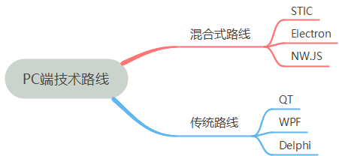

2. 跨平台特性

3. 优缺点/应用场景对比

4. 选型建议
1. 常规PC端应用场景，重点是应用WEB渲染和一些常用的组件能力，无特殊需求，推荐Electron，如果要求支持windows XP 系统，推荐使用nw.js 或STIC；
2. 如果需要定制外壳，对于安全性、深度定制、特殊需求支持或者需要客户端关键性保护，建议使用STIC；另外STIC积累了丰富的口语考试、学习、音频处理、AI能力相关插件，可直接使用，类似场景推荐推荐STIC框架
3. 技术替代开发选型推荐使用QT，适配国产操作系统，且运行效率较混合式方案要好，当前国产PC机的性能普遍不高
4. 其他传统开发方式不推荐使用，开发效率低，且可能存在STQD合规风险

技术路线1(STIC)
文档密级：公司内部A
[PC客户端]技术路线1-STIC
一、概述
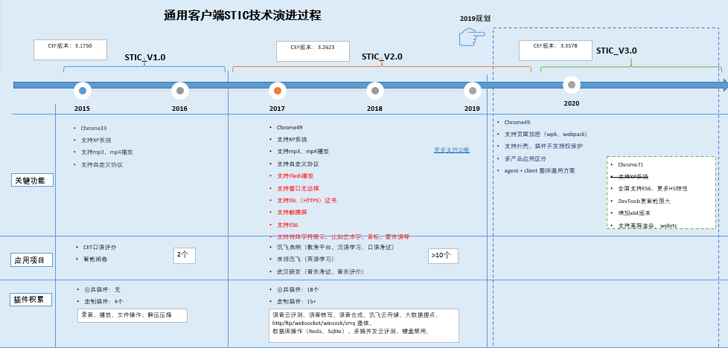
二、技术原理
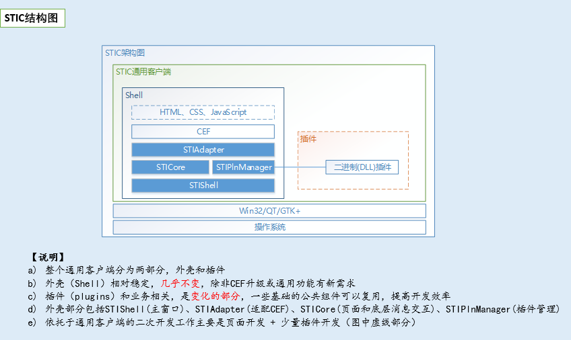 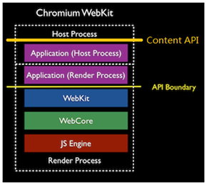
整个通用客户端分为两部分，外壳和插件，外壳基于libcef3 实现 1. CEF3在保持其提供的接口基本不变的情况下，借助content API的能力，其对HTML5和GPU硬件加速提供了较好的支持。它的核心变为调用content API的接口和实现content API的回调接口，来组织和包装成CEF3自己的接口以被其他开发者所使用。其好处是，CEF3的接口相对比较简单，使用起来方便，同时不需要实现很多content API的回调接口,“API boundary”是原来的WebKit的chromium移植所提供的公开接口，“Content API”表示的是新的content API所在的层次。层次上的向上移动带来了使用者的稳定性 2. 外壳（Shell）相对稳定，几乎不变，除非CEF升级或通用功能有新需求 3. 插件（plugins）和业务相关，是变化的部分，一些基础的公共组件可以复用，提高开发效率 4. 外壳部分包括STIShell(主窗口)、STIAdapter(适配CEF)、STICore(页面和底层消息交互)、STIPlnManager(插件管理) 5. 依托于通用客户端的二次开发工作主要是页面开发 + 少量插件开发（图中虚线部分）
三、开发环境
类型 | 类别 | 名称 | 版本 | 说明 | 来源 | 使用说明
开发环境 | 开发工具（IDE） | Visual Studio | 2013 | Visual Studio是目前最流行的Windows平台应用程序的集成开发环境。最新版本为 Visual Studio 2019 版本，基于.NET Framework 4.5.2 。它包括了整个软件生命周期中所需要的大部分工具，如UML工具、代码管控工具、集成开发环境(IDE)等等。 | 第三方 | 个人使用免费，正式版本需收费。【公司内如采用，需采购并注意版权问题】
 |  | Visual Studio Code | 1.14.2 | 微软出品的运行于 Mac OS X、Windows和 Linux 之上的，针对于编写现代 Web 和云应用的跨平台源代码编辑器。 | 第三方 | 免费。
 |  | WebStorm | 7.0.2 | jetbrains公司旗下产品，与IntelliJ IDEA同源。支持（断点调试，支持JS单元测试，支持代码重构，模拟编译环境编码语言混合或内混等） | 第三方 | 收费软件。【公司内如采用，需采购并注意版权问题】
四、开发技术
类型 | 类别 | 名称 | 版本 | 说明 | 来源 | 使用说明
框架类库 | 基础 | STIC | 5.7.0 | STIC是讯飞启明自研的，基于CEF（Chromium Embedded Framework）、Win32 搭建的一个桌面客户端快速开发平台。具有的一些特点： ﹥提供基于HTML5特性的web页面展示（Webkit/Blink、V8引擎）； ﹥提供页面JS与底层插件（DLL）通讯机制，实现本地业务功能； ﹥开发效率高、插件可复用，仅需页面开发和底层插件少量开发； ﹥独立维护、版本可控制、稳定性有保障； | 自研 | STIC 支持的平台： OS X macOS 10.9-10.12, 10.9+ build system, 10.9+ deployment target, 10.10 base SDK, Xcode 8.3, Ninja, 64-bit only Windows 支持WinXp、 Windows 7 及其以后的版本。 Linux Ubuntu 14.04+, Debian Wheezy+, Ninja
插件 | 文件操作 | filehelper | 5.7.0 | 普通文本、二进制文件读写 | 自研 | 通用文件内容读取；读写文本文件、二进制文件等
 |  | sevenzip | 5.7.0 | 解压、压缩 | 自研 | 通用解压、压缩
 |  | fileDlg | 5.7.0 | 打开文件访问对话框 | 自研 | 选取文件对话框；保存文件对话框
 |  | paperread | 5.7.0 | 读取试卷内容 | 自研 | 用于CET考试评分场景
 | 上传下载 | ftpclient | 5.7.0 | FTP上传下载 | 自研 | 通用FTP客户端；FTP上传下载
 |  | httphelper | 5.7.0 | Http上传下载、Get、Post | 自研 | 通用Http请求；Http上传下载、Get、Post
 |  | qiniupln | 5.7.0 | 集成七牛云存储SDK | 自研 | 七牛云存储访问、操作
 | 数据库 | redispln | 5.7.0 | Redis操作 | 自研 | 通用Redis客户端使用；实现常用命令操作
 |  | sqlitepln | 5.7.0 | Sqlite操作 | 自研 | 通用Sqlite客户端；Sqlite语句执行；支持事务操作
 |  | sqliteQt | 5.7.0 | Sqlite操作 | 自研 | QT运行环境下进行db3操作
 | 网络通信 | msgpool | 5.7.0 | 消息推送中间件 | 自研 | 不同客户端页面应用消息通信交互；配合消息代理（msgc）实现；配合socket.io使用
 |  | zmq | 5.7.0 | zmq通信 | 自研 | 一对一zmq socket请求应答通信
 |  | network | 5.7.0 | winsock封装 | 自研 | 集成于音乐考试机，与老的监考机通信
 | 语音相关 | cystorage | 5.7.0 | 讯飞云存储上传下载 | 自研 | 类似cystorage C++版本的SDK（官方没有）；使用cystorage上传下载文件
 |  | iatpln | 5.7.0 | 讯飞语音转写 | 自研 | 通用录音转写客户端；语音听写、离线转写、实时转写
 |  | ttspln | 5.7.0 | 语音合成 | 自研 | 通用录音合成客户端；集成讯飞开放平台SDK
 |  | waveform | 5.7.0 | CET口语评分语音波形展示 | 自研 | 语音文件格式转换；加载语音波形；多波形实例；多声道波形显示；定点、定区域播放
 |  | sndmsc | 5.7.0 | 录音评测 | 自研 | 录音、语音在线云评测；提供评测异常处理机制
 |  | soundhelper | 5.7.0 | 录音、放音 | 自研 | 录音、放音；试音（带实时回放）；语音波形加载；语音文件格式转换
 |  | mscpln | 5.7.0 | 多路并发语音云评测 | 自研 | 单客户端多路并发语音云评测；离线语音批量云评测
 |  | pec20 | 5.7.0 | 本地语音评测 | 自研 | 用于汉语本地引擎评测的场景；pec独立程序集成评测引擎；客户端与pec通过zmq进程间通信
 |  | sndKernel | 5.7.0 | 本地引擎评测 | 自研 | 汉语本地引擎评测演示Demo；kernel集成评测引擎；客户端与kernel通过命名管道进程间通信
 |  | sndmsc_v1.0 | 5.7.0 | 录音评测 | 自研 | 录音、放音、波形加载；在线云评测
 |  | sndmsc_v3.0 | 5.7.0 | 录音评测 | 自研 | 录音；单独在线云评测；单独在线语音转写；同时进行在线语音转写和云评测
 |  | taskpool | 5.7.0 | CET口语评分任务池 | 自研 | CET口语评分任务获取、构建；获取任务信息；获取任务资源；构建可执行任务单元
 | 其他 | sysconfig | 5.7.0 | 客户端配置 | 自研 | shell.ini配置访问、操作
 |  | setting | 5.7.0 | 系统设置、获取系统信息 | 自研 | 武研音乐考试定制插件；获取、设置系统显示分辨率；获取USB专用耳机信息
 |  | window_control | 5.7.0 | 外壳窗口操作 | 自研 | 外壳窗口最大化、最小化；复原、关闭、拖动
 |  | shellhelper | 5.7.0 | 外壳基础操作 | 自研 | 文件/文件夹操作；cmd命令操作；声卡、网卡检测；应用配置获取（app.json）；端所在的群/组/教室号获取（getroomid）
 |  | if_sdk_api | 5.7.0 | 客户端埋点 | 自研 | 接入讯飞教育大数据平台的PC端
 |  | initpage | 5.7.0 | 前导页面、启动逻辑处理 | 自研 | 通用客户端，有前导页面需求；客户端启动前有一些后台启动工作
 |  | keyboardHook | 5.7.0 | 键盘钩子（键盘禁用） | 自研 | 客户端工作时需要进行；键盘禁用；系统菜单禁用；任务管理器禁用
五、延伸技术
应用打包 | app打包 | WPK |  | 应用打包成自定义的*.wpk加密包方式，通过内存加载，不落盘，保护html/js前端应用界面的安全性 | 自研
插件安全 | 插件安全 | 插件保护 |  | 通用接口，用c++完成插件开发，但需要插件认证机制，不能随意编写插件，且拿到别处也无法使用 | 自研
其他插件 | flash | Pepper Flash插件 |  | STIC可以支持chromium原生的基于pepper插件机制的flash插件，默认不放开，如果需要使用需要联系从外壳配置支持 | 第三方 | FlashPlayer ECCN:5D992 有合规风险，STQD内主体不能购买和使用

技术路线2(Electron)
文档密级：公司内部A
[PC客户端]技术路线2-Electron
一、概述 （https://electronjs.org/）
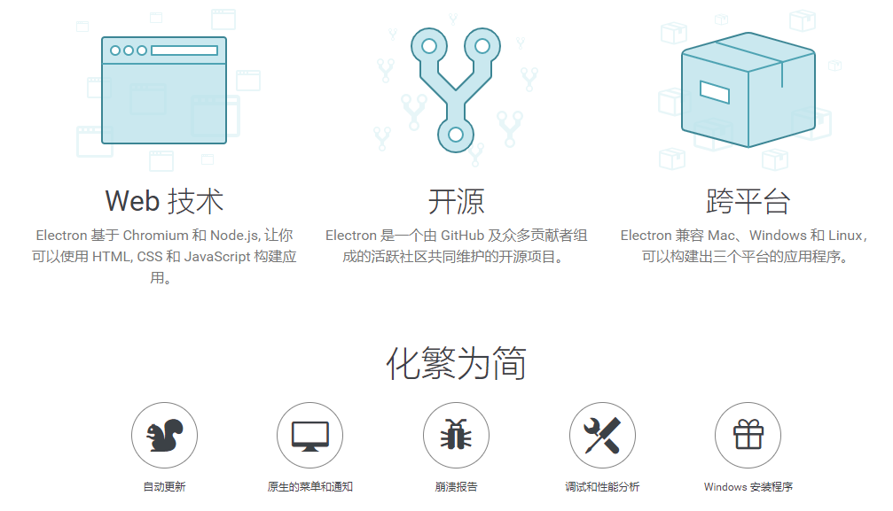
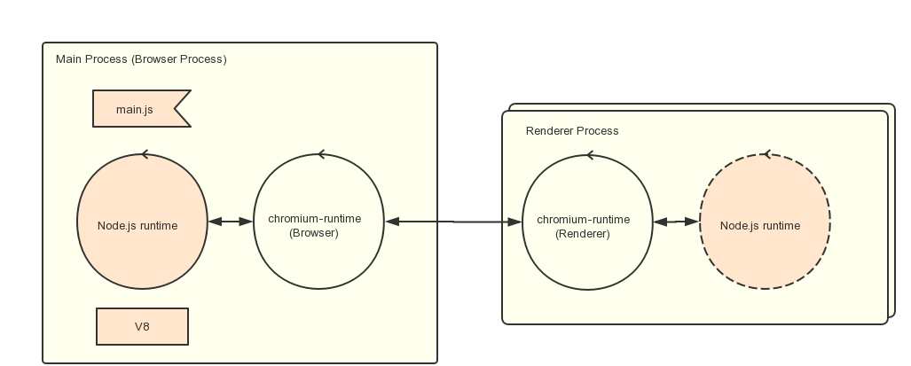
二、技术原理

Electron通过ipc通信的方式集成node.js与chromium，内部结构上分为主进程与渲染进程 1. Renderer Process（渲染进程） 在electron中，使用Renderer Process（chromium）渲染页面，也就是说electron app使用Web页面作为UI显示，并以可选的配置是否支持Node.js。 2. Main Process（主进程） Main Process 除了原来chromium的runtime，又添加了Node.js的runtime，main.js便运行在此之上。 electron将Node.js的message loop和chromium联系起来，使得js中可以灵活的控制页面显示，以及和Renderer Process的IPC通信。 3. 在 Electron 中，入口是一个 JavaScript 脚本。 不同于直接提供一个URL，你需要手动创建一个浏览器窗口，然后通过 API 加载 HTML 文件。 你还可以监听窗口事件，决定何时让应用退出
三、开发环境
类型 | 类别 | 名称 | 版本 | 说明 | 来源 | 使用说明
开发环境 | 开发工具（IDE） | Visual Studio Code | 1.14.2 | 微软出品的运行于 Mac OS X、Windows和 Linux 之上的，针对于编写现代 Web 和云应用的跨平台源代码编辑器。 | 第三方 | 免费。
 |  | WebStorm | 7.0.2 | jetbrains公司旗下产品，与IntelliJ IDEA同源。支持（断点调试，支持JS单元测试，支持代码重构，模拟编译环境编码语言混合或内混等） | 第三方 | 收费软件。【公司内如采用，需采购并注意版权问题】
四、开发技术
类型 | 类别 | 名称 | 版本 | 说明 | 来源 | 使用说明
框架类库 | 基础 | Electron | 7.1.2（Chromium 78.0.3904.113） | Electron是由Github开发，用HTML，CSS和JavaScript来构建跨平台桌面应用程序的一个开源库。 Electron通过将Chromium和Node.js合并到同一个运行时环境中，并将其打包为Mac，Windows和Linux系统下的应用来实现这一目的。 Electron于2013年作为构建Github上可编程的文本编辑器Atom的框架而被开发出来。这两个项目在2014春季开源。 目前它已成为开源开发者、初创企业和老牌公司常用的开发工具。 | 第三方 | Electron 支持的平台： OS X 对于 OS X 系统仅有64位的二进制文档，支持的最低版本是 OS X 10.8。 Windows 仅支持 Windows 7 及其以后的版本，之前的版本中是不能工作的。 对于 Windows 提供 x86 和 amd64 (x64) 版本的二进制文件。需要注意的是ARM 版本的 Windows 目前尚不支持. Linux 预编译的 ia32(i686) 和 x64(amd64) 版本 Electron 二进制文件都是在Ubuntu 12.04 下编译的，arm 版的二进制文件是在 ARM v7（硬浮点 ABI 与Debian Wheezy 版本的 NEON）下完成的。 预编译二进制文件是否能够运行，取决于其中是否包括了编译平台链接的库，所以只有 Ubuntu 12.04可以保证正常工作，但是以下的平台也被证实可以运行 Electron 的预编译版本： Ubuntu 12.04 及更新 Fedora 21 Debian 8
插件 | Node.js 原生模块 |  |  | 原生Node.js模块 (即指，需要编译源码过后才能被使用的模块) 需要在编译后才能和Electron一起使用
 | Node.js API |  |  | 所有在Node.js可以使用的API，在Electron中同样可以使用
 | Electron API | 主进程可用 |  | app autoUpdater BrowserView BrowserWindow contentTracing dialog globalShortcut inAppPurchase ipcMain Menu MenuItem net netLog powerMonitor powerSaveBlocker protocol screen session systemPreferences 触控板 Tray webContents
 |  | 渲染进程可用 |  | desktopCapturer ipcRenderer remote webFrame
 |  | 共用 |  | clipboard crashReporter nativeImage shell
 | Pepper Flash插件 |  |  | Electron 现在支持 Pepper Flash 插件。要在 Electron 里面使用 Pepper Flash 插件，你需 要手动设置 Pepper Flash 的路径和在你的应用里启用 Pepper Flash。具体可参考https://electronjs.org/docs/tutorial/using-pepper-flash-plugin | 第三方 | FlashPlayer ECCN:5D992 有合规风险，STQD内主体不能购买和使用
五、延伸技术
应用打包 | app打包 | asar |  | 应用打包成 asar档案文件 | 第三方 | asar 是一种将多个文件合并成一个文件的类 tar 风格的归档格式。 Electron 可以无需解压整个文件，即可从其中读取任意文件内容。
局域网同屏 | windows系统屏幕投射 |  |  | 提供windows音视频采集推流能力，支持将winpad的屏幕同屏到一体机等 | 自研

技术路线3(NW.js)
文档密级：公司内部A
[PC客户端]技术路线3-NW.js
一、概述 （https://nwjs.io/）
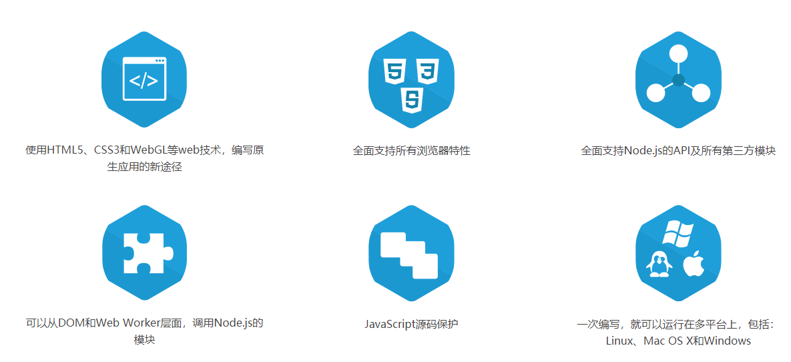
二、技术原理

NW.js通过整合Node的上下文到Web浏览器中使Node.js可用，采用node.js multi-contex多上下文t实现 1.NW.js合并Node.js和Blink渲染引擎的JavaScript名称空间，以及合并两个主事件循环，允许它们在共享上下文中操作和交互 2.在Blink中，每个窗口都有自己的JavaScript上下文，因为每个窗口都会加载一个带有自己的JavaScript文件和DOM的网页。 一个窗口中的代码只能在该窗口的上下文中操作，而不会将其上下文泄漏到另一个窗口中，否则，这会导致维护窗口中的状态以及安全问题。 也就是说，NW.js导入Node.js的方式，实现了一种在窗口之间共享状态的方法。 即使每个窗口都有自己的JavaScript名称空间，但它们都共享同一个Node.js实例及其名称空间。 这意味着有一种方法可以通过在Node.js的名称空间属性（如API方法）上运行的代码（包括使用require函数来加载依赖库）在窗口之间共享状态。 如果你需要在桌面应用程序的窗口之间共享数据，你可以通过将数据加到代码中的全局对象来完成此操作。 3. 在NW.js中，应用的主入口是网页或者JS脚本。 你需要在package.json中指定一个html或者js文件，一旦应用的主窗口(在html作为主入口点的情况下)或脚本被执行，应用就会在浏览器窗口打开。
三、开发环境
类型 | 类别 | 名称 | 版本 | 说明 | 来源 | 使用说明
开发环境 | 开发工具（IDE） | Visual Studio Code | 1.14.2 | 微软出品的运行于 Mac OS X、Windows和 Linux 之上的，针对于编写现代 Web 和云应用的跨平台源代码编辑器。 | 第三方 | 免费。
 |  | WebStorm | 7.0.2 | jetbrains公司旗下产品，与IntelliJ IDEA同源。支持（断点调试，支持JS单元测试，支持代码重构，模拟编译环境编码语言混合或内混等） | 第三方 | 收费软件。【公司内如采用，需采购并注意版权问题】
四、开发技术
类型 | 类别 | 名称 | 版本 | 说明 | 来源 | 使用说明
框架类库 | 基础 | NW.js | 0.43.1 (Chromium 79) | NW.js基于Chromium 和 Node.js，NW.js利用Web技术结合Node.js及其模块进行桌面应用开发。他封装了webkit内核和node.js，让你可以用web技术来开发windows/linux/OSX程序等。 前端混合开发 REACT + redux+saga + webpack 框架。 | 第三方 | NW.js 支持的平台： OS X macOS 10.9-10.12, 10.9+ build system, 10.9+ deployment target, 10.10 base SDK, Xcode 8.3, Ninja, 64-bit only Windows 支持WinXp、 Windows 7 及其以后的版本。 Linux Ubuntu 14.04+, Debian Wheezy+, Ninja
插件 | Node.js 原生模块 |  |  | 对于LTS版本 如果您使用的是LTS版本，在 Windows, 在使用 node-gyp 或 npm安装原生模块之前,您需要用这个文件 替换系统中的 <npm-path>\node_modules\node-gyp\src\win_delay_load_hook.cc,仅在您使用相同版本和架构的Node.js和NW.js.s才有效； 对于非LTS版本 由于V8中的ABI差异,nw-gyp需要全局预安装才能构建模块 | 第三方
 | Node.js API |  |  | 所有在Node.js可以使用的API，在NW.js中同样可以使用 | 第三方
 | Pepper Flash插件 |  |  | NW.js支持Pepper Flash插件 . 在NW.js应用nw同级目录中将插件(包括配置文件 'manifest.json')需要放入一个名为 'PepperFlash'的子目录. | 第三方 | FlashPlayer ECCN:5D992 有合规风险，STQD内主体不能购买和使用
 | NW.js API |  |  |  | 第三方
五、延伸技术
应用打包 | 源码保护 | zip |  | zip压缩源码包，修改后缀名称为.nw文件 | 第三方
安全 | 源码保护 | nwjc |  | 编译js文件为bin文件，使用 evalNWBin 调用 | 第三方
字幕编辑器 |  |  |  | 1. 编辑/展示字幕系统 2、 支持字幕编辑，字幕时码调整， 异常字幕提示 3、 支持字幕enter自动按照词码自动分拆成字幕 4、 支持字幕句尾delete 合并下一行字幕形成新字幕，自动调整字幕时码 5、 支持句首backspace合并上一行 6、 支持一般性操作撤销 7、支持按句回听和高亮展示 | 自研

